Лист1
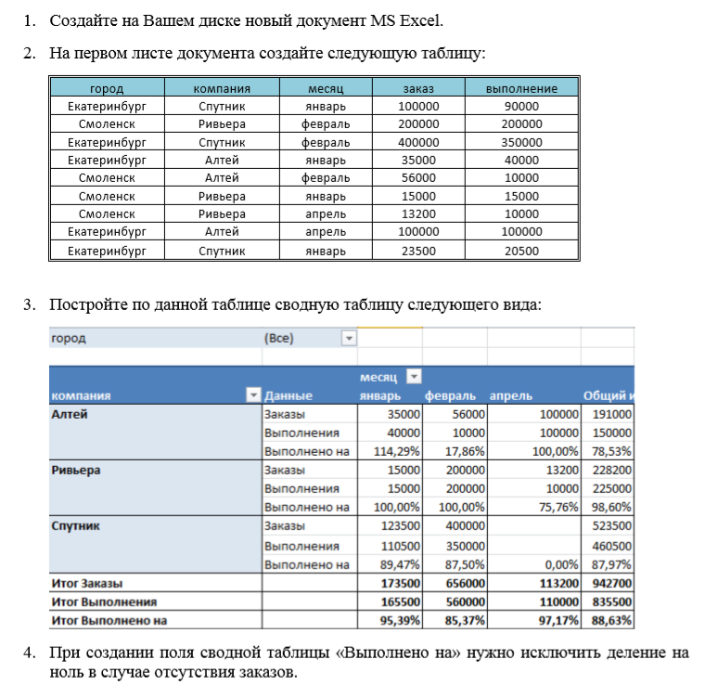

город | компания | месяц | заказ | выполнение
Екатеринбург | Спутник | январь | 100000 | 90000
Смоленск | Ривьера | февраль | 200000 | 200000
Екатеринбург | Спутник | февраль | 400000 | 350000
Екатеринбург | Алтей | январь | 35000 | 40000
Смоленск | Алтей | февраль | 56000 | 10000
Смоленск | Ривьера | январь | 15000 | 15000
Смоленск | Ривьера | апрель | 13200 | 10000
Екатеринбург | Алтей | апрель | 100000 | 100000
Екатеринбург | Спутник | январь | 23500 | 20500

Лист6
город | Екатеринбург

Сумма по полю выполнение | месяц
компания | январь | февраль | апрель | Общий итог
Алтей | 40000 |  | 100000 | 140000
Спутник | 110500 | 350000 |  | 460500
Общий итог | 150500 | 350000 | 100000 | 600500

 | январь | февраль | апрель
Алтей | 40000 |  | 100000
Спутник | 110500 | 350000

